загальне замовлення
ЗАГАЛЬНЕ ЗАМОВЛЕННЯ
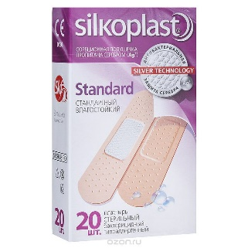
dfhh | 3971.64
 | 3281.52
Вид | Бренд | Продукт | Замовлення | ціна | сума

пластирі | silkoplast | Пластир Silkoplast Aguaprotect | 2 | 28.78 | 57.56
 |  | Пластир Silkoplast Elastic | 0 | 28.78 | 0
 |  | Пластир Silkoplast Kids №20 | 130 | 28.78 | 3741.4
 |  | Пластир Silkoplast Sensi №20 | 6 | 28.78 | 172.68
 |  | Пластир Silkoplast Universal №20 | 0 | 28.78 | 0
 |  | Пластир Silkoplast Universal №20 | 0 | 28.78 | 0
 |  | ∑ silkoplast |  |  | 3971.64
 | silkofix | Пластир Silkofix неткана основа, 1см*500см | 24 | 9.42 | 226.08
 |  | Пластир Silkofix неткана основа, 2см*500см | 48 | 17.94 | 861.12
 |  | Пластир Silkofix неткана основа, 5см*500см | 6 | 28.26 | 169.56
 |  | Пластир Silkofix тканинна основа, 2см*500см | 72 | 8.88 | 639.36
 |  | Пластир Silkofix тканинна основа, 3см*500см | 48 | 11.83 | 567.84
 |  | Пластир Silkofix тканинна основа, 4см*500см | 36 | 16.43 | 591.48
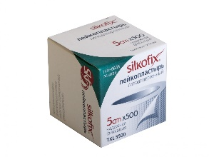
 |  | Пластир Silkofix тканинна основа, 5см*500см | 12 | 18.84 | 226.08
 |  | ∑ silkofix |  |  | 3281.52
 |  |  | ∑ загальна |  | 7253.16

тт Київ
Торгова Точка №1 м.Київ
Торгова Точка №1 м.Київ
Вид | Бренд | Продукт | Замовлення | ціна | сума

пластирі | silkoplast | Пластир Silkoplast Aguaprotect | 1 | 28.78 | 28.78
 |  | Пластир Silkoplast Elastic |  | 28.78 | 0
 |  | Пластир Silkoplast Kids №20 | 5 | 28.78 | 89
 |  | Пластир Silkoplast Sensi №20 | 3 | 28.78 | 86.34
 |  | Пластир Silkoplast Universal №20 |  | 28.78 | 0
 |  | Пластир Silkoplast Universal №20 |  | 28.78 | 0
 |  | ∑ silkoplast |  |  | 204.12
 | silkofix | Пластир Silkofix неткана основа, 1см*500см | 12 | 9.42 | 113.04
 |  | Пластир Silkofix неткана основа, 2см*500см | 24 | 17.94 | 430.56
 |  | Пластир Silkofix неткана основа, 5см*500см | 3 | 28.26 | 84.78
 |  | Пластир Silkofix тканинна основа, 2см*500см | 36 | 8.88 | 319.68
 |  | Пластир Silkofix тканинна основа, 3см*500см | 24 | 11.83 | 283.92
 |  | Пластир Silkofix тканинна основа, 4см*500см | 18 | 16.43 | 295.74
 |  | Пластир Silkofix тканинна основа, 5см*500см | 6 | 18.84 | 113.04
 |  | ∑ silkofix |  |  | 1640.76
 |  |  | ∑ загальна |  | 1844.88

тт Бориспіль
ЗАГАЛЬНЕ ЗАМОВЛЕННЯ
Торгова Точка №1 м.Київ
Торгова Точка №1 м.Бориспіль
Торгова Точка №1 м.Київ
Торгова Точка №1 м.Бориспіль
Вид | Бренд | Продукт | Замовлення | ціна | сума

пластирі | silkoplast | Пластир Silkoplast Aguaprotect | 1 | 28.78 | 28.78
 |  | Пластир Silkoplast Elastic |  | 28.78 | 0
 |  | Пластир Silkoplast Kids №20 | 125 | 28.78 | 3597.5
 |  | Пластир Silkoplast Sensi №20 | 3 | 28.78 | 86.34
 |  | Пластир Silkoplast Universal №20 |  | 28.78 | 0
 |  | Пластир Silkoplast Universal №20 |  | 28.78 | 0
 |  | ∑ silkoplast |  |  | 3712.62
 | silkofix | Пластир Silkofix неткана основа, 1см*500см | 12 | 9.42 | 113.04
 |  | Пластир Silkofix неткана основа, 2см*500см | 24 | 17.94 | 430.56
 |  | Пластир Silkofix неткана основа, 5см*500см | 3 | 28.26 | 84.78
 |  | Пластир Silkofix тканинна основа, 2см*500см | 36 | 8.88 | 319.68
 |  | Пластир Silkofix тканинна основа, 3см*500см | 24 | 11.83 | 283.92
 |  | Пластир Silkofix тканинна основа, 4см*500см | 18 | 16.43 | 295.74
 |  | Пластир Silkofix тканинна основа, 5см*500см | 6 | 18.84 | 113.04
 |  | ∑ silkofix |  |  | 1640.76
 |  |  | ∑ загальна |  | 5353.38

